2.1
voltar à página inicial |  |  |  | 2 - CAMPOS
 | S | N | NA
 | x |  |  | 2.1 O tamanho dos campos deve refletir o tamanho previsível dos dados
 |  |  |  | O tamanho dos campos deve refletir o tamanho previsível para a entrada dos dados. Por exemplo, um campo para telefone deve ter a largura estritamente necessária para conter todos os dígitos. Nem mais nem menos.

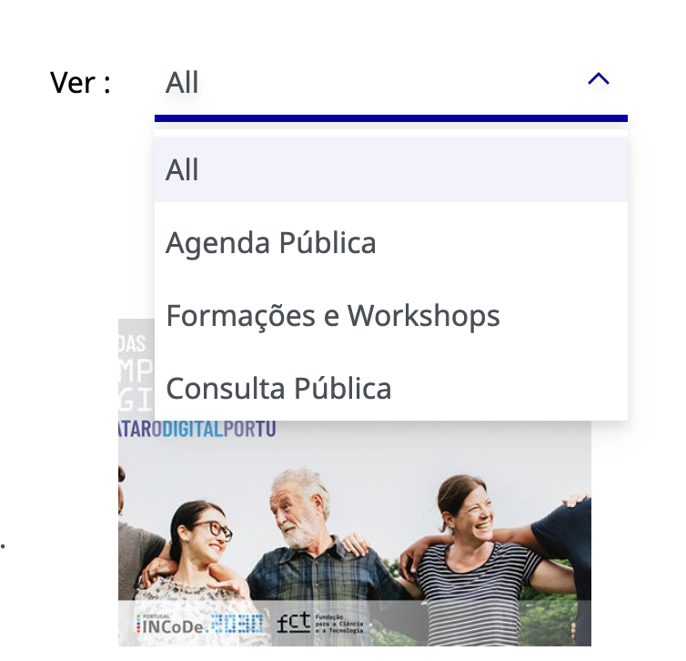
 | Listagem de evidências
 |  |  |  |  | Notas:
 |  |  |  |  | O requisito está a ser cumprido. Damos apenas a nota de que devem uniformizar a linguagem da página, usando sempre termos em português.

 |  | Fonte: https://dev-etic.northeurope.cloudapp.azure.com/agenda

3.2
voltar à página inicial |  |  |  | 3 - RESPOSTA
 | S | N | NA
 | x |  |  | 3.2 Deve ser confirmado o sucesso da transação/envio de informação
 |  |  |  | O sucesso de uma transação deve ser claramente comunicado ao utilizador através de uma mensagem de confirmação.

 | Listagem de evidências

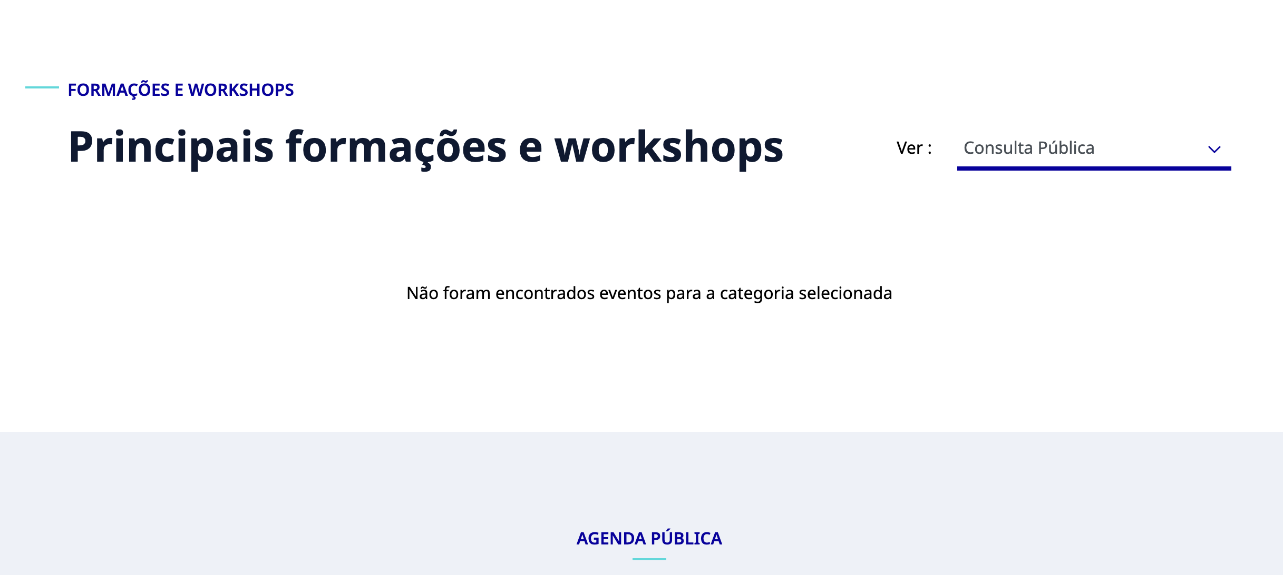
 |  |  |  |  | Notas:
 |  |  |  |  | Está a ser cumprido, pois existe sempre feedback das ações.

 |  | Fonte:https://dev-etic.northeurope.cloudapp.azure.com/agenda?filters=%257B%2522data%252Fcategory%252Fpt%2522%253A%25229e0e9c76-8599-4e6e-9c9b-457e42d451d1%2522%257D

